COMPOSIÇÃO_DO_BDI
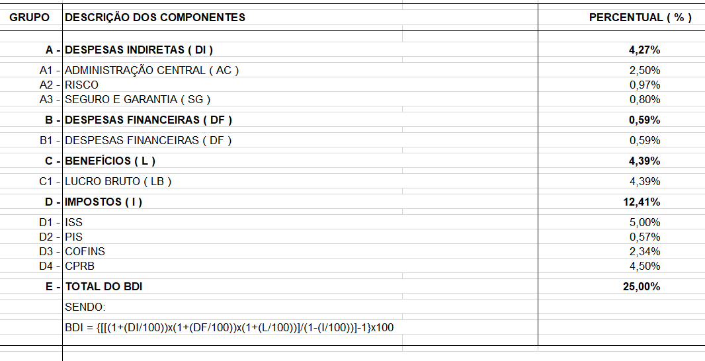
SERVIÇO PÚBLICO FEDERAL CONSELHO REGIONAL DE ENGENHARIA E AGRONOMIA – CREA-MA Rua 28 de julho, 214, Reviver, Centro – CEP: 65010-200 www.creama.org.br – telefone (98) 2106 8324 CNPJ: 06062038/0001-75
Ref.:Elaboração de Projeto para a nova sede do CREA-MA
Local: São Luís (MA) | Data: 19/06/2020
COMPOSIÇÃO DO BDI
BDI: 25% │L.S Hora: 84,19%│L.S Mês: 48,08%
Fonte: própria

ENCARGOS_SOCIAIS
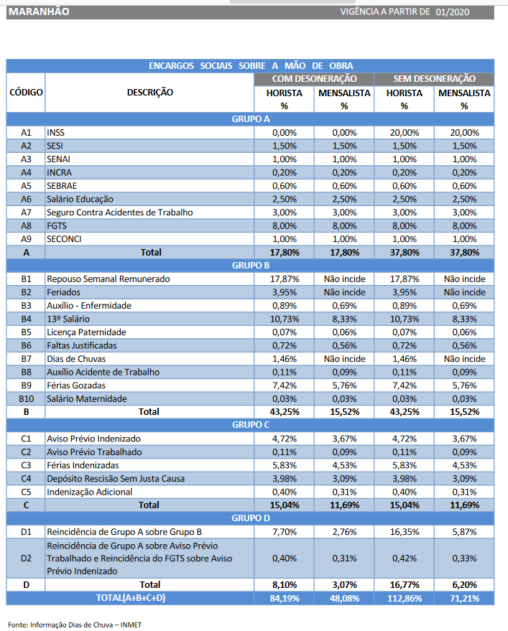
SERVIÇO PÚBLICO FEDERAL CONSELHO REGIONAL DE ENGENHARIA E AGRONOMIA – CREA-MA Rua 28 de julho, 214, Reviver, Centro – CEP: 65010-200 www.creama.org.br – telefone (98) 2106 8324 CNPJ: 06062038/0001-75
Ref.:Elaboração de Projeto para a nova sede do CREA-MA
Local: São Luís (MA) | Data: 02/02/2020
ENCARGOS SOCIAIS
BDI: 25% │L.S Hora: 84,19%│L.S Mês: 48,08%
Fonte: SINAPI2020

